מ"ר אקו' נחלה
גודל חלקת מגורים (להיוון) | 2,500 | לפי שומת חכמון |  | גודל חלקת מגורים (להיוון) | 3,000
 | מ"ר | מקדם | אקו' |  | מ"ר | מקדם | אקו'
עיקרי | 345 | 1.00 | 345 | עיקרי | 345 | 1.00 | 345
יחידת הורים | 55 | 1.00 | 55
מרחבים מוגנים | 25 | 0.90 | 22.5 | מרחבים מוגנים | 25 | 0.90 | 22.5
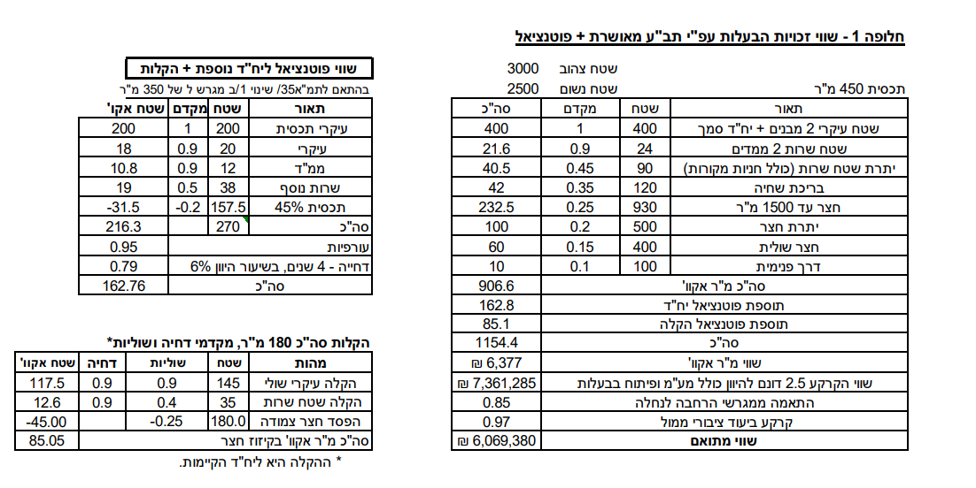
יתרת ש"ש | 90 | 0.45 | 40.5 | יתרת ש"ש | 90 | 0.45 | 40.5
מבנה עזר - יתרת שטח |  | 0.50 | 0 | מבנה עזר - יתרת שטח | - | 0.50 | 0
סה"כ תכסית | 515 |  |  | סה"כ תכסית | 460
סה"כ חצר | 1,985 |  |  | סה"כ חצר | 2,540
חצר אפקטיבית | 1,000 | 0.25 | 250 | חצר אפקטיבית | 1,000 | 0.25 | 250
יתרת חצר | 985 | 0.20 | 197 | יתרת חצר | 985 | 0.20 | 197
 |  |  |  | חצר רחוקה מאוד | 500 | 0.10 | 50
סה"כ מ"ר אקו' | 5,000 |  | 910 | סה"כ מ"ר אקו' | 5,445 |  | 905
סה"כ מ"ר אקו' מעוגל |  |  | 910 | סה"כ מ"ר אקו' מעוגל |  |  | 905
עלויות פיתוח |  |  | 247,000 | עלויות פיתוח |  |  | 263,000

פוטנציאל | 2,500 |  | 350
 | מ"ר | מקדם | אקו'
עיקרי | 220 | 1.00 | 220
ממ"ד | 12 | 0.90 | 10.8
ש"ש עיליים | 38 | 0.50 | 19
תכסית 45% | -158 | 0.20 | -31.5
חצר |  |  |  |  |  | 949
סה"כ מ"ר אקו' מעוגל |  |  | 218.3
דחיה למימוש |  |  | 0.79
עורפיות |  |  | 0.95
סה"כ מ"ר אקו' מעוגל |  |  | 164

מגרש מפוצל הרחבת אביגדור רק במקום 180 220 עיקרי
גודל מגרש | 350 | לפי שומת זיו כהן בשפיר |  | חלק ה29.25% |  |  |  | שויי מ"ר
מגורים עיקרי בהרחבה | 220 | 1.00 | 220 | מגורים עיקרי בהרחבה | 160 | 1 | 160
שירות - מרתף | 40 | 0.50 | 20 | חצר | 340 | 0.25 | 85
מרחבים מוגנים | 12 | 0.90 | 10.8 | מ"ר אקו' שנכלל בהנחה |  |  | 245 | 8,000 | 1,960,000 | 29.25% | 573,300
מסחן | 11 | 0.50 | 5.5 | מ"ר אקו' שלא נכלל בהנחה |  |  | 42 | 8,000 | 334,400 | 33.00% | 110,352
סככת חניה | 30 | 0.35 | 10.5 |  |  |  |  |  |  |  | 683,652
מבנה עזר - יתרת שטח |  | 0.50 | 0
סה"כ תכסית | 273
סה"כ חצר | 77
חצר אפקטיבית | 80 | 0.25 | 20
סה"כ מ"ר אקו' |  |  | 287
הוצאות פיתוח |  |  | 100,000

לפי שומת הררי 2021 | 2500 |  |  | לפי שומת הררי 2021 | 3000
היוון 3.75% | מ"ר | מקדם | אקו' | היוון 3.75% | מ"ר | מקדם | אקו'
בית 1 | 160 | 1 | 160 | בית 1 | 160 | 1 | 160
בית 2 | 160 | 1 | 160 | בית 2 | 160 | 1 | 160
הורים | 55 | 1 | 55 | הורים | 55 | 1 | 55
סה"כ תכסית | 375 |  |  | סה"כ תכסית | 375
חצר גרעינית | 1125 | 0.25 | 281.25 | חצר גרעינית | 1125 | 0.25 | 281.25
יתרת חצר עד 2500 | 1000 | 0.15 | 150 | יתרת חצר עד 2500 | 1000 | 0.15 | 150
 |  |  |  | שולית רחוקה מאוד | 500 | 0.10 | 50.00
סה"כ מ"ר אקו' | 2875 |  | 806 | סה"כ מ"ר אקו' | 3375 |  | 856
סה"כ מ"ר אקו' מעוגל |  |  | 806 | סה"כ מ"ר אקו' מעוגל |  |  | 856
עלויות פיתוח |  |  | 175,000 | עלויות פיתוח |  |  | 190,000

ניתוח איזור לעסקאות דמה
שומת
שווי מ"ר אקו' | ₪ 6,850
אחוז שנתי
שנים להיוון
שווי עדכני | ₪ 6,165
שווי לשומה | 7,500

תחשיב לפי מכירות בהרחבה
תאריך | גו"ח | מחיר עסקה | שטח המגרש | שטח בנוי | שנת בניה | התאמה למועד קובע | בניכוי יזמי 5% | עלויות בניה למ"ר | יתרה לקרע כולל | שטח אקו' | שווי מתואם כולל מעמ ופיתוח

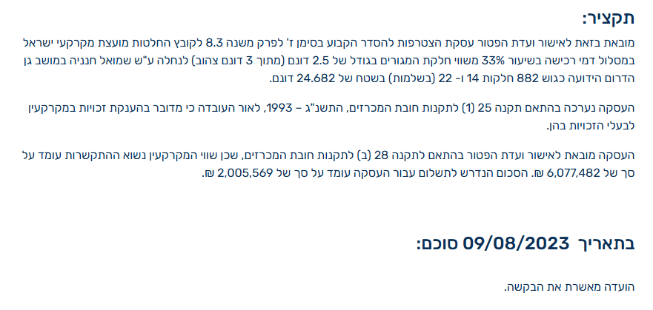
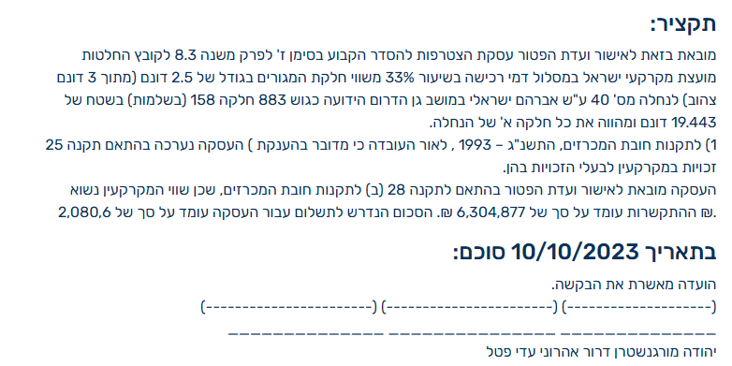

 | שווי למועד קובע 07/23 |  | 6,400
 | מקדם זמן 7% |  | 6,848
 | במעוגל |  | 6,850
 | עדכני |  | 6,165
 | לשומה |  | 7,500

מסד | גוש חלקה | יום מכירה | תמורה מוצהרת בש"ח | בניכוי יזמות שחוקה 3% | מהות | חלק נמכר | ישוב | שנת בניה | שטח | שטח חלקה | תרומת הבנוי | שווי יתרת מגרש | שווי מ"ר מבונה אקו'
1 | 000884-0045-000-00 | 2024-11-19 | 3,700,000 | 3,592,233 | קוטג' חד משפחתי | 1 | גן הדרום | 1985 | 155 | 755 | 775,000 | 2,817,233 | 7,102
2 | 000883-0119-000-00 | 2024-08-28 | 2,790,000 | 2,790,000 | ללא תיכנון | 1 | גן הדרום | 0 | 500 | 500 | 0 | 2,790,000 | 7,262
 |  |  |  |  |  |  |  |  |  |  |  | ממוצע | 7,182
 |  |  |  |  |  |  |  |  |  |  |  | לנחלה | 6,104
 |  |  |  |  |  |  |  |  |  |  |  | לשומה | 7,000

 | ניתוח שטח אקו' מס"ד 1
 | מהות | שטח | מקדם | סה"כ | שטח מגרש
 | עיקרי ק.ק | 104 | 1 | 104 | 755
 | ממ"ד | 12 | 1 | 12
 | עיקרי ק.א | 116 | 1 | 116
 | יתרת ש"ש | 33 | 0.4 | 13.2
 | חצר | 606 | 0.25 | 151.5
 | סה"כ שטח אקו' |  |  | 396.7
 | שווי מגרש |  |  | 2,817,233
 | שווי מ"ר |  |  | 7,102

 | ניתוח שטח אקו' מס"ד 1
 | מהות | שטח | מקדם | סה"כ | שטח מגרש
 | עיקרי ק.ק | 104 | 1 | 104 | 500
 | ממ"ד | 12 | 1 | 12
 | עיקרי ק.א | 116 | 1 | 116
 | יתרת ש"ש | 48 | 0.4 | 19.2
 | מרתף | 70 | 0.7 | 49
 | חצר | 336 | 0.25 | 84
 | סה"כ שטח אקו' |  |  | 384.2
 | שווי מגרש |  |  | 2,790,000
 | שווי מ"ר |  |  | 7,262

חישוב תשלום דמי הסכמה
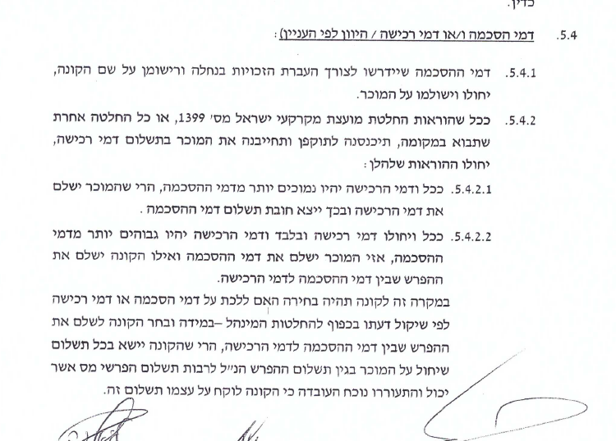
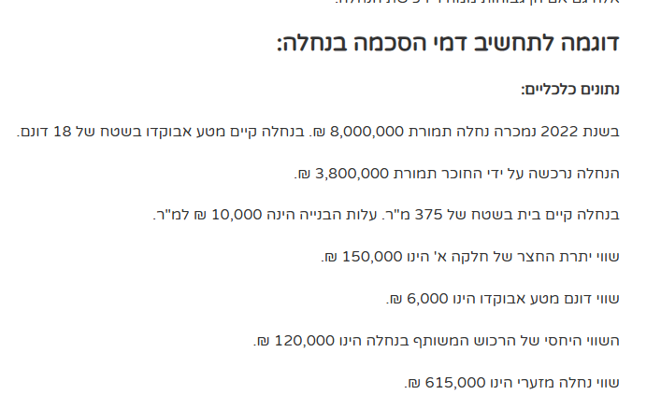
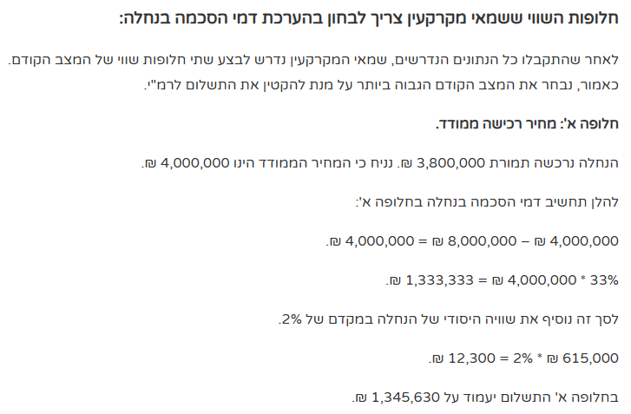

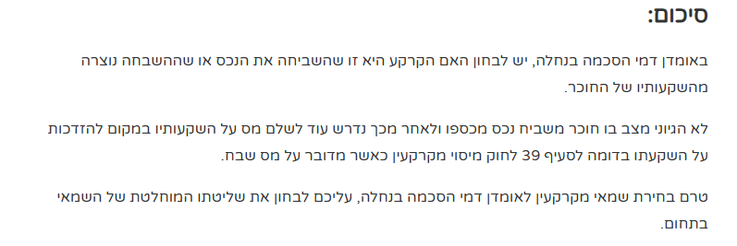
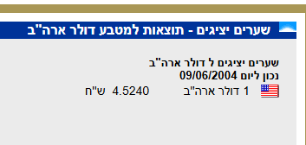

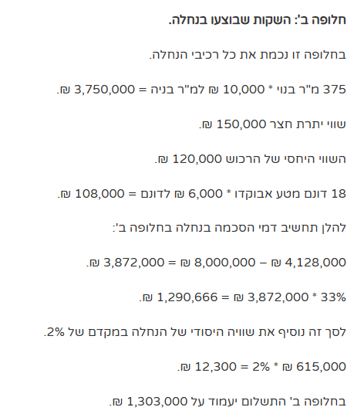
חלופה א' |  |  |  |  |  | חלופה ב'
 |  |  | מדד המחירים לצרכן |  |  | שווי מ"ר בנוי 2017 | 4047.8733222
תאריך רכישה | מחיר רכישה | מחיר רכישה בשקל | מדד ל-09/06/2017 | מחיר רכישה ממודד |  | 375 מ"ר בנוי | 1,517,952
2004-06-09 | $410,000 | ₪ 1,854,840 | 1.23 | ₪ 2,281,453 |  | שווי יתרת חצר | 54,600
 |  |  |  |  |  | מבני מגורים | 200,000
תאריך מכירה |  |  |  | מחיר מכירה |  | 27 דונם חקלאי | 162,000
2017-06-09 |  |  |  | ₪ 5,000,000 |  | סה"כ | 1,934,552

עליית ערך המקרקעין |  |  |  | ₪ 2,718,547 |  | מחיר מכירה | 5,000,000
תשלום דמי הסכמה 1/3 מעליית ערך המקרקעין |  |  |  | ₪ 906,182 |  | פער | 3,065,448
שווי היסודי של הנחלה במקדם 2% |  |  |  | 12,300 |  | תשלום 33% | 1,021,816
סה"כ |  |  |  | 918,482 |  | שווי יסודי של הנחלה במקדם 2% | 12,300.00
 |  |  |  |  |  | סה"כ | 1,034,116

התמורה | ₪ 5,000,000
התמורה הקודמת | ₪ 2,281,453
מחיר יסודי | אין
מחיר יסודי מזערי | ₪ 614,600
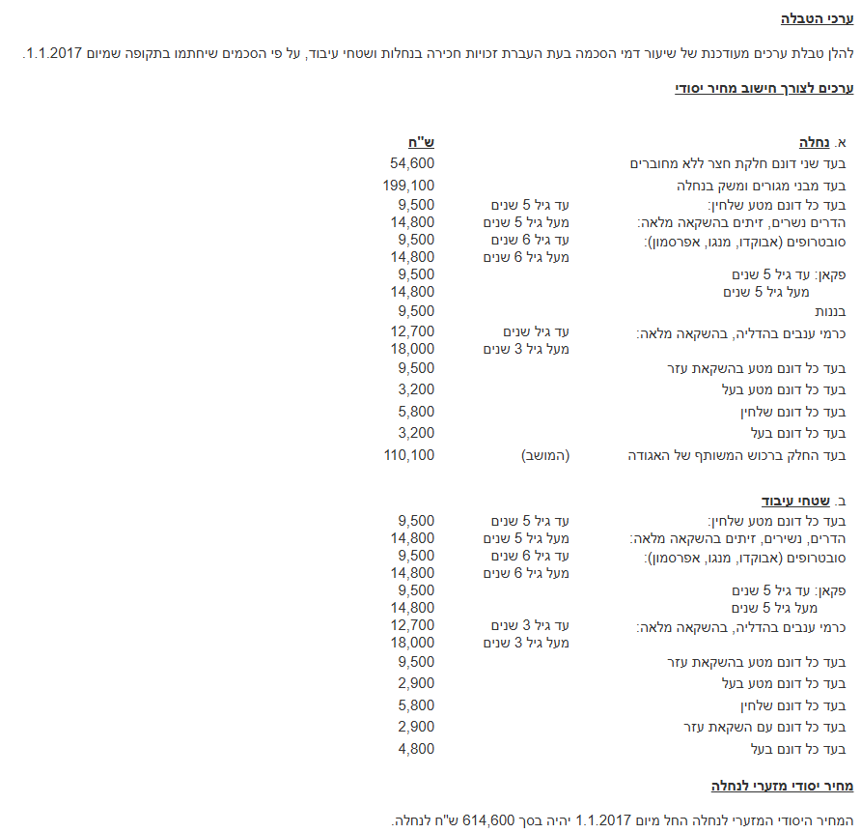

 | תמורה | יסודי מזערי
ה1 | ₪ 5,000,000 | ₪ 614,600 | לא קורה

 | תמורה | יסודי מזערי
ה2 | ₪ 5,000,000 | ₪ 614,600 | תנאי 1 מוץ 2 קורה

 | תמורה | תמורה קודמת
 | ₪ 5,000,000 | ₪ 2,281,453 | תנאי 2 מתוך 2 לא קורה

 | תמורה | מחיר יסודי
 | ₪ 5,000,000 | אין | לא ניתן לדעת

ה3 | תמורה | יסודי מזערי
 | ₪ 5,000,000 | ₪ 614,600 | קורה 1/3

 | תמורה | תמורה קודמת
 | ₪ 5,000,000 | ₪ 2,281,453 | קורה 2/3

 | תמורה | מחיר יסודי
 | ₪ 5,000,000 | אין | לא ניתן לדעת | הנחנו שכן

אז: | מחיר יסודי
2% | ₪ 614,600 | ₪ 12,292

+

 | תמורה | תמורה קודמת | הפרש | שיעור תשלון
 | ₪ 5,000,000 | ₪ 2,281,453 | ₪ 2,718,547 | 0.33333333333 | ₪ 906,182

 | סה"כ |  |  | תשלום דמי הסכמה | ₪ 918,474

דמי הסכמה
נוהל רמ"י לחישוב דמי הסכמה 37.02B שמפנה לנספח 5 בו
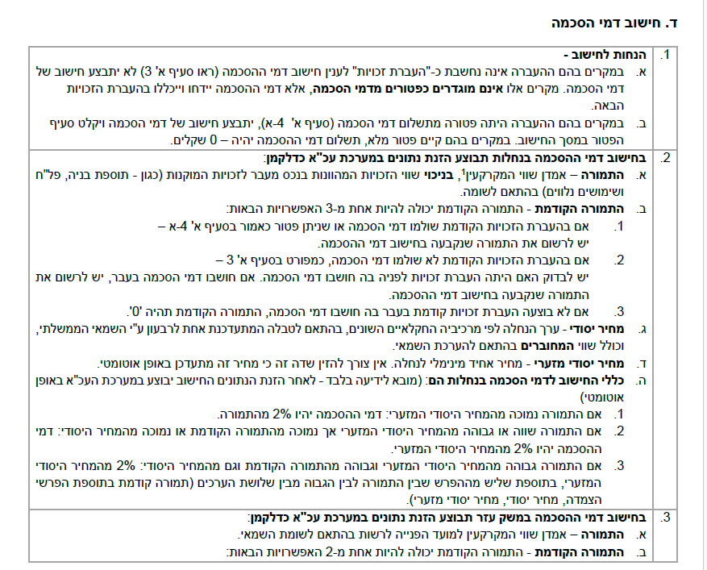

 | ערכים
 | התמורה | ₪ 5,000,000
 | התמורה הקודמת | ₪ 2,281,453
 | מחיר יסודי | X
 | מחיר יסודי מזערי | ₪ 615,000

 |  |  |  |  |  | החלטה 534 רמ"י

 | ביאור ה.1
 | התמורה | ₪ 5,000,000
 | מחיר יסודי מזערי | ₪ 615,000
 | לא מתקיים

 | ביאור ה.2
 | התמורה | ₪ 5,000,000
 | מחיר יסודי | לא ידוע
 | מחיר יסודי מזערי | ₪ 615,000
 | תמורה קודמת | ₪ 2,281,453
 | לא מתקיים

 | ביאור ה.3
 | התמורה | ₪ 5,000,000
 | מחיר יסודי | לא ידוע
 | מחיר יסודי מזערי | ₪ 615,000
 | תמורה קודמת | ₪ 2,281,453
 | מניח שמתקיים

 | סיכום תשלום דמי הסכמה ע"פ סעיף ה.3
 |  |  |  | מדד המחירים לצרכן
 | תאריך רכישה | מחיר רכישה | מחיר רכישה בשקל | מדד ל-09/06/2017 | מחיר רכישה ממודד
 | 2004-06-09 | $410,000 | ₪ 1,854,840 | 1.23 | ₪ 2,281,453
 | תאריך מכירה |  |  |  | מחיר מכירה
 | 2017-06-09 |  |  |  | ₪ 5,000,000
 | עליית ערך המקרקעין |  |  |  | ₪ 2,718,547
 | תשלום דמי הסכמה 1/3 מעליית ערך המקרקעין |  |  |  | ₪ 906,182
 | שווי היסודי של הנחלה במקדם 2% |  |  |  | ₪ 12,300
 | סה"כ |  |  |  | ₪ 918,482
 | במעוגל |  |  |  | ₪ 950,000
 | מדד המחירים לצרכן מיום 09/06/2017 |  |  |  | 1.16
 | סה"כ תשלום ממודד |  |  |  | ₪ 1,102,000
 |  |  |  |  | ₪ 1,300,360

